关系图
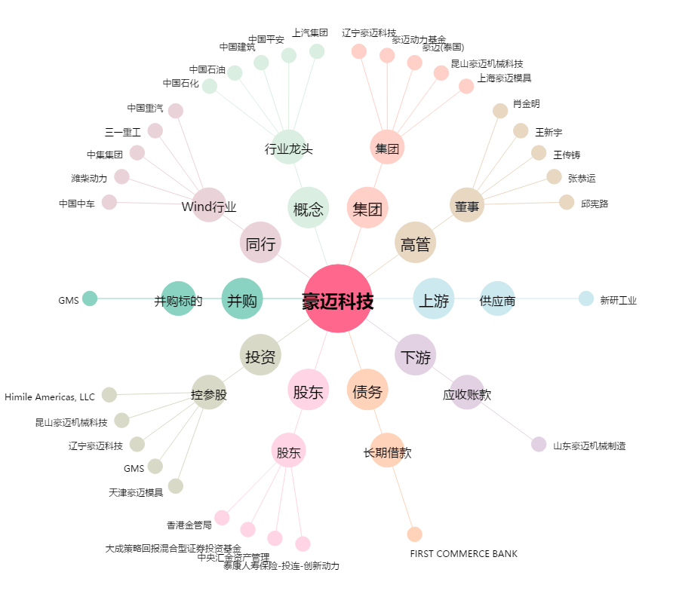
豪迈科技[002595.SZ] - 关系概览图

